Blad2
Status
Initiatie | Brainstormen over de functionaliteit en het doel van de webtool, Definiëren van de doelstellingen en de reikwijdte van het project.
Analyse | Verzamelen van functionele en niet-functionele eisen, Identificeren van mogelijke risico's en hun mitigatieplannen.
Ontwerp | Maken van wireframes, mockups en prototypes, Ontwerpen van de gebruikersinterface en gebruikerservaring.
Ontwikkeling | Coderen van de gebruikersinterface met behulp van HTML, CSS, JavaScript, etc., Implementeren van server-side logica, databases, API's, etc.
Test | Testen van individuele onderdelen of functies, Testen door eindgebruikers om te verifiëren dat de tool aan hun behoeften voldoet.
Implementatie | Opzetten van productieomgevingen, serverconfiguraties, enz., verbrengen van gegevens en configuraties naar de productieomgeving.,e webtool beschikbaar maken voor eindgebruikers.
Onderhoud en ondersteuning | Oplossen van problemen en bugs die zich voordoen na de livegang, Doorvoeren van updates en nieuwe functies op basis van feedback en veranderende eisen.
End of Life | Plannen voor het uitfaseren van de webtool als deze niet langer nodig is of wordt vervangen., Formele afsluiting van het project en communicatie naar gebruikers.

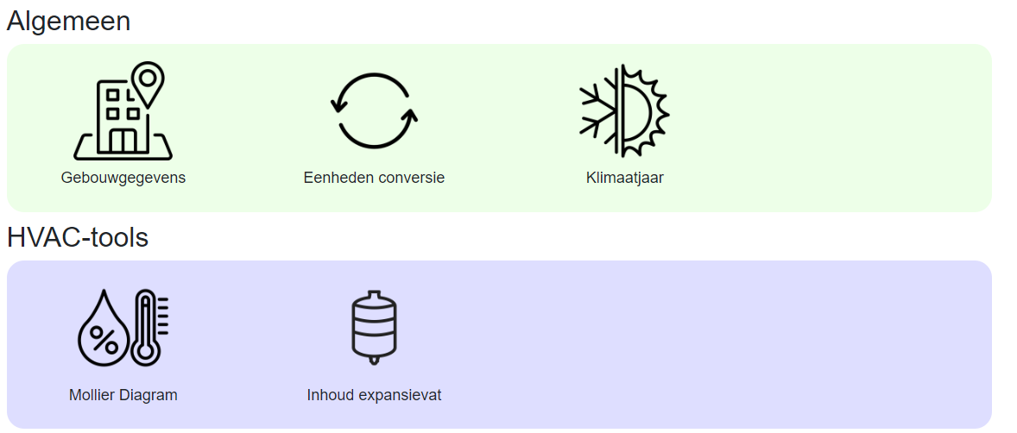
Logboek:
2024-06-28

